表格调整
健康档案表调整
 | 封面处的，建档单位同时填写了两次诊所名称。
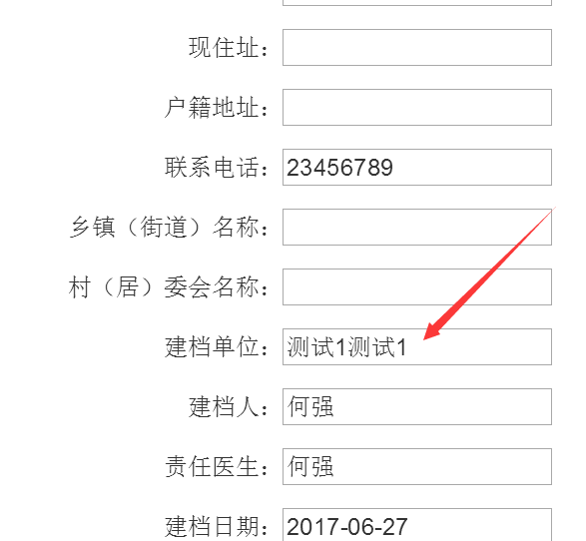

 |  | 这个位置的诊所地址 和 诊所名字 ，之间加一个 “，”分割开来。
 |  | 为什么在后台档案列表字段中有“，”在 前台封面中却没有？

